상품제안서
올모트래블메이트 여행용세트 통합형 | 상품코드: F30455

 |  |  |  |  |  |  | 02-412-0044 | www.easy1.co.kr
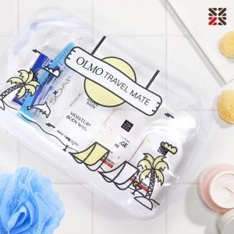

【상세/제작정보】 | <p>●입수량 심플-50개,A-50개,B-40개,C-40개</p><p>●배송비 박스당 4500원(vat별도)​&nbsp;</p>

【인쇄/포장옵션】 | 실크 / 종이케이스

【공급단가】 | 수량 | 100~ | 300~ | 500~ | 1,000~ | 3,000~
*VAT별도 | 심플 | 4,370원 | 4,300원 | 4,200원 | 4,090원 | 4,020원
 | A | 6,000원 | 5,900원 | 5,760원 | 5,610원 | 5,520원
 | B | 7,500원 | 7,380원 | 7,200원 | 7,020원 | 6,900원
 | C | 7,870원 | 7,740원 | 7,560원 | 7,370원 | 7,240원

【상품 URL】 | http://www.easy1.co.kr/src/goods_detail.php?gdno=30455

